NOMENCLATURE ETUDE PRODUIT
NOMENCLATURE ETUDE PRODUIT |  |  |  |  |  |  | Cellules à renseigner

Vue d'ensemble |  |  |  |  |  | Vue éclatée
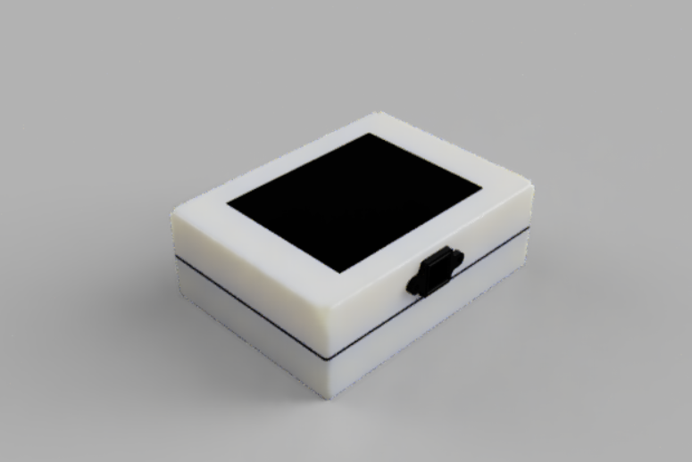 Schéma à rapporter |  |  |  |  |  | 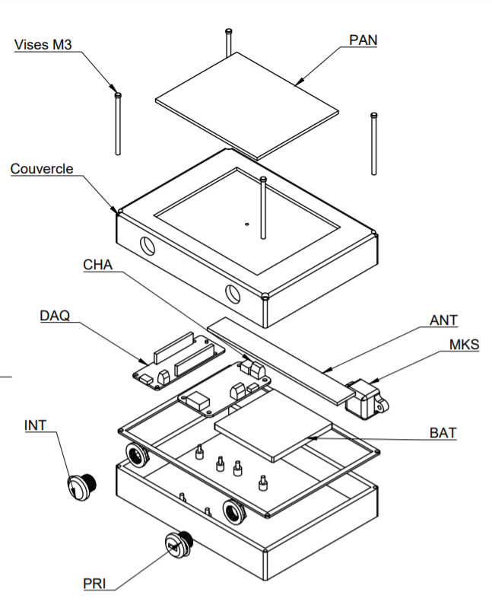 Schéma à rapporter
Nomenclature
NOM PRODUIT |  | PRODUIT_AQM |  | REFERENCE | 1000
 |  |  |  | DATE | 2021-03-08

DESIGNATION | QTE | UM | REFERENCE | TYPE | MATIERE
BOITIER | 1 | U | COQUEINF | FABRIQUE | ABS
COUVERCLE | 1 | U | COQUESUP | FABRIQUE | ABS
ARDUINO | 1 | U | DAQ | ACHETE
CHARGEUR | 1 | U | CHA | ACHETE
BATTERIE | 1 | U | BAT | ACHETE
ANTENNE | 1 | U | ANT | ACHETE
INTERRUPTEUR | 1 | U | INT | ACHETE
Prise USB | 1 | U | PRI | ACHETE
JOINTS TORIQUE | 1 | U | joints | ACHETE
PANNEAU SOLAIRE | 1 | U | PAN | ACHETE
CABLE C4 | 1 | U | C4 | ACHETE
CABLE C5 | 1 | U | C5 | ACHETE
CABLE C7 | 1 | U | C7 | ACHETE
Vis M3 | 4 | U | vis | ACHETE

